Oppskrift
ChipotlesalsaChipotlesalsa
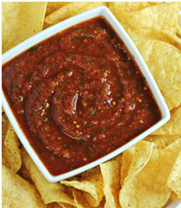

Kjør alt i foodprosessor og server til chips eller hoveretter som laks og kylling.Kjør alt i foodprosessor og server til chips eller hoveretter som laks og kylling.
Number of servingsNumber of servings | 1
EPDEPD | ProductProduct | Per servingPer serving |  | TotalTotal |  | QtyPerPackQtyPerPack | PackSizePackSize | PackUnitPackUnit | PackagingPackaging | ItemsItems
 | Chipotle chillipeppers 12x198g El Paradiso Chipotle chillipeppers 12x198g El Paradiso | 5 | gg | 0 | gg |  |  |  |  | 0
 | Hele semitørkede tomater6x1kg Paradiso Hele semitørkede tomater6x1kg Paradiso | 0.015 | kgkg | 0 | kgkg |  |  |  |  | 0
 | spisskumin spisskumin | 2 | gg | 0 | gg |  |  |  |  | 0
 | hvitløk hakket hvitløk hakket | 3 | gg | 0 | gg |  |  |  |  | 0
 | koriander fersk koriander fersk | 2 | gg | 0 | gg |  |  |  |  | 0
 | lime lime | 1 | mlml | 0 | mlml |  |  |  |  | 0

 | * Allergens* Allergens

